ЧТЭЦ
 |  |  |  | УТВЕРЖДАЮ: И.о. директора филиала АО «Чукотэнерго» Чаунская ТЭЦ _________________________ В.М. Томских
СПЕЦИФИКАЦИЯ (техническое требование)
Лот № _____

№ пп | Наименование товара | Технические характеристики | Марка, рабочая среда | Размер | ГОСТ | Ед. изм. | Кол-во | Сроки поставки
1 | 2 | 3 | 4 | 5 | 6 | 7 | 8 | 9
1 | Комплект пробоотборников трансформаторного масла | Тип ELCHROM-GS; Комплектация ВВ; Наличие пластикового кейса, обеспечивающего длительную транспортировку, Комплект поставки: Пробоотборник трансформаторного масла ELCHROM-GS, 20 мл, с гермоузлом (10шт.); транспортировочный кейс (1шт); трехходовой краник (4шт.); маслостойкая трубка (2шт.). | ELCHROM-GS, 20 мл, комплектация ВВ | Рис.1 | ТУ3418-027-11703970-05 | шт. | 2 | Начало поставки: «30» июля 2026г. Окончание поставки: «31» августа 2026г.

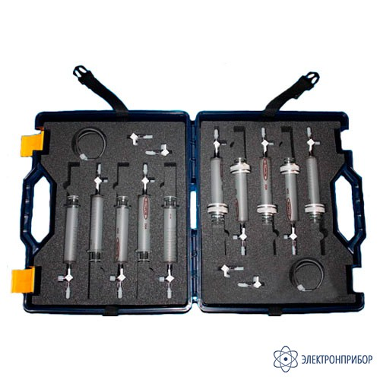

 | Начальник ЭЦ |  | Е.К. Денькаев

